Exercice 1
EXERCICE 1

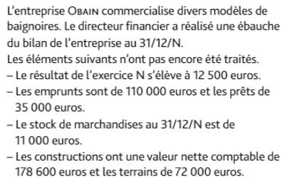
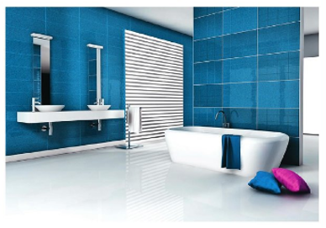

Bilan de l'entreprise ORAIN au 31/12/N
Actif |  | Passif
Actif immobilisé |  | Capitaux propres
Fond de commerce | 366,500 | Capital | 500,000
terrains |  | Réserves | 45,000
constructions |  | Résultat de l'exercice
autres immobilisations corporelles | 165,000
Prêts
Total actif immobilisé |  | Total des capitaux propres
Atif circulant |  | Dettes
stocks de marchandises |  | Emprunts auprès des banques
créances clients | 252,500 | Dettes fournisseurs | 236,600
autres créances | 11,500 | Dettes fiscales et sociales | 74,500
Disponibilités | 9,000 | Dettes sur immobilisations | 22,000
 |  | Autres dettes | 100,500
Total de l'actif circulant |  | Total des dettes
Total général |  | Total général

1. Complétez le bilan à partir de l'énnoncé
2. Indiquez l'Actif Net Comptable à la lecture du bilan
3. Retrouvez l'Actif Net Comptable par une autre méthode
4. Que représente le montant trouvé dans les questions 2 et 3

Exercice 2
EXERCICE 2

L'entreprise SIGMA a été créée le 1er mars N.
Voici les différentes composantes de son patrimoine :
• un stock de marchandises d'une valeur de 3 500 €
• un bâtiment d'une valeur de 32 000 €
• de l'argent en banque pour 8 000 €
• des apports des associés d'une valeur de 60 000 €
• du matériel de transport d'une valeur de 17 500 €
• un emprunt de 10 000 €
• du matériel de bureau et informatique d'une valeur de 9 000 €
1. Etablissez le bilan de l'entreprise SIGMA au 1er mars N :

Actif | Montant | Passif | Montant
Actif immobilisé |  | Capitaux propres

Total 1 |  | Total 1
Actif circulant |  | Dettes

Total 2 |  | Total 2
Total général |  | Total général

Voici le bilan del'entreprise SIGMA au 31 mars (remarque : on considère, pour simplifier, que le stock de marchandises reste stable°

Actif | Montant | Passif | Montant
Actif immobilisé |  | Capitaux propres
Bâtiment | 32,000 | Capital | 60000
Matériel de transport | 17,500 | Résultat | 1880
Matériel de bureau et informatique | 9,000
Matériel industriel | 4,000
Total 1 | 62,500 | Total 1 | 61880
Actif circulant |  | Dettes
Stocks | 3,500 | Emprunt | 10000
Créances (ce qui est du par les clients) | 5,000
Disponibilités | 880
Total 2 | 9,380 | Total 2 | 10000
Total général | 71,880 | Total général | 71880

2. Proposez une interprétation de l'évolution du patrimoine de l'entreprise SIGMA

Exercice 3
EXERCICE 3

Laurent MACIOCCA, indistriel en fabrication mécanique, vous présente sa situation au 1er janvier N

Bilan financier au 01/01/N

Actif |  | Passif
Actif à plus d'un an (immobilisations) |  | Capitaux permanents
Immobilisations corporelles |  | Capitaux propres
Terrains | 920,000 | Capital | 3,500,000
Bâtiments administratifs | 1,140,000
Matériels industriels | 643,000
Matériels de transport | 420,000
Matériels de bureau et informatique | 115,000
Total actif immobilisé | 3,238,000 | Total capital permanent | 3,500,000
Actif àmoins d'un an (actif circulant) | 1,349,400 | Dettes à moins d'un an | 1,087,400
stocks | 1,172,000 | Fournisseurs | 720,500
créances sur les clients | 125,700 | Etat | 129,400
Disponibilités | 51,700 | Sécurité sociale | 237,500
Total | 4,587,400 | Total | 4,587,400

Au 1er décembre N, la situation est la suivante :
- le terrain a conservé la même valeur
- les bâtiments ont perdu 2 % de leur valeur, les matériels industriels et les matériels de bureau 10 %, les matériels de transport 20 %
- les stocks sont évalués à 683 000 €
- les clients doivent 850 500 €
- les disponibilltés s'élèvent à 65 950 € , les dettes s'élèvent à 745 400 € pour les fournisseurs, 115 000 € pour l'Etat et 258 000 € pour la Sécurité sociale
1. Complétez le bilan au 31/12/N et calculez le résultat

Actif |  | Passif
Actif à plus d'un an (immobilisations) |  | Capitaux permanents
Immobilisations corporelles |  | Capitaux propres
Terrains |  | Capital
Bâtiments administratifs
Matériels industriels
Matériels de transport
Matériels de bureau et informatique
Total actif immobilisé |  | Total capitaux permanent
Actif àmoins d'un an (actif circulant) |  | Dettes à moins d'un an
stocks |  | Fournisseurs
créances sur les clients |  | Etat
Disponibilités |  | Sécurité sociale
Total |  | Total
TOTAL ACTIF |  | TOTAL PASSIF
2. L'activité de l'entreprise de laurent MACIOCCA a-t-elle été créatrice de valeur financière?

Exercice 4
EXERCICE 4



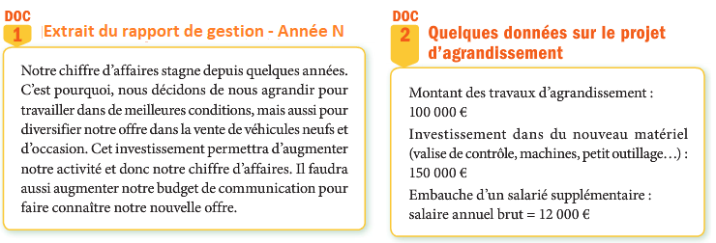

Compte de Bilan au 31/12/N et 31/12/N+1

Actif |  |  | Passif
 | N | N+1 |  | N | N+1
Acti immobilisé |  |  | capitaux propres
Immobilisations incorporelles |  |  | capital social | 7800 | 7800
fond commercial | 8781 | 8781 | réserve légale | 780 | 780
immobilisations corporelles |  |  | autres réserves | 2300 | 19600
constructions | 34543 | 29404 | résultat de l'exercice | 31624 | 20599
installations techniques matériel outillage | 14406 | 10717
autres immobilisations | 2121 | 4774
total immobilisations | 59851 | 53676 | total | 42504 | 48779
actif circulant |  |  | Dettes financières
stocks matières premières | 5293 | 5557 | Emprunt auprès d'Ets de crédit | 54533 | 49688
Créances clients | 13972 | 24600 | Dettes d'exploitation
autres créances | 1204 | 3510 | Dettes fournisseurs | 16381 | 23646
disponibilités | 60545 | 60893 | Dettes fiscales et sociales | 27447 | 26123
total actif circulant | 81014 | 94560 | Total dettes | 98361 | 99457
Total Actif | 140865 | 148236 | Total passif | 140865 | 148236

Compte de résultat au 31/12/N et au 31/12/N+1

Exercice | N | N+1 | Exercice | N | N+1
charges d'exploitation |  |  | Produits d'exploitation
achat de marchandises |  |  | production vendue en services | 348683 | 384851
achat de matières premières et autres approvisionnements | 143761 | 170258
variation de stock | -1373 | 1237
autres charges externes | 51948 | 57723
impôts taxes et versements assimilés | 4704 | 5234
salaires | 78797 | 86544
charges sociales | 27373 | 31560
Dotation aux amortissements | 11681 | 11667
autres charges financières | 168 | 29
Total des charges | 317059 | 364252 | total des produits | 348683 | 384851
résultat d'exploitation

1. Quel est le problème évoqué dans le rapport de gestion ?
2. Analysez l'évolution de la valeur financière de l'entreprise à partir du compte de résultat et du bilan
3. Que pouvez vous en conclure sur la santé financière de cette entreprise ?
4. Calculez la valeur ajoutée créée en N et N+ 1. Comparez la répartition de cette valeur ajoutée sur les deux années en effectuant les calculs nécessaires.
5. Montrez que l'entreprise a effectué des choix concernant la répartition de la valeur ajoutée. Quels sont les principaux bénéficiaires parmi les acteurs de l'entreprise ?
6 Compte tenu de sa situation financière, l'entreprise peut-elle prendre la décision d'investir ?

